Evaluación económica
INVITACIÓN PÚBLICA A COTIZAR 20440001-001-2022
OBJETO: Prestación de servicios de impresión de piezas gráficas, publicitarias y educativas de la Dirección de Regionalización de la Universidad de Antioquia, de acuerdo con los insumos, cantidades y características requeridas, descritas en el Anexo 1. Requerimientos Técnicos, que hace parte integral del contrato.
EVALUACIÓN ECONÓMICA

El único criterio para CALIFICAR las Propuestas Comerciales será el ECONÓMICO | CROMÁTICA | DINÁMICA
 | $ 150,475,500 | $ 74,300,625
Valor promedio | $ 7,523,775 | $ 3,715,031
El menor precio promedio de todos los servicios obtendrá 100 puntos y a los demás se les asignará el puntaje, de acuerdo con la siguiente fórmula: Cp = 100 x Pb/Pe Donde: Cp = Calificación de la propuesta por precio Pb = Precio promedio de la propuesta más baja Pe = Precio promedio de la propuesta en estudio En caso de presentarse un empate en la evaluación de las propuestas, el criterio a utilizar, según el artículo 36 de la RR 39475, será la mejor oferta en la forma de pago, la cual deberá estar discriminada en la propuesta económica. | 49 | 100

RESUMEN VALOR DE LAS PROPUESTAS

Nombre | Valor total IVA Incluído
CROMÁTICA | $ 150,475,500
DINÁMICA | $ 74,300,625

Entre los criterios para la evaluación de las propuestas presentadas y la respectiva elección del contratista, al factor económico se le asignaron 100 puntos; en consecuencia, el mayor puntaje se le asigna a la cotización presentada por el menor costo, y el menor, a la cotización con el mayor valor, de acuerdo con la fórmula Cp = (Pb x 100) / Pe.
Se contempló un criterio de desempate, el cual consistía en la mejor oferta en la forma de pago. Sin embargo, este no se tuvo en cuenta debido a que fueron suficientes los criterios utilizados para la selección del contratista y cada una de las propuestas tuvo un puntaje diferencial según los documentos aportados.
Así expuestos los principios de valoración para las propuestas presentadas referentes al servicio de impresión de piezas gráficas, publicitarias y educativas que se requieren en las diferentes sedes y seccionales, para llevar a cabo campañas y procesos de socialización de diferentes servicios académicos, culturales y de extensión, a continuación se presenta un consolidado:

Nombre | Puntaje Total Obtenido
CROMÁTICA | 49
DINÁMICA | 100

A pesar de haber recibido 5 propuestas, sólo dos proponentes cumplieron con todos los requisitos de la evaluación jurídica, lo que les permitió continuar con el proceso de evaluación y posterior selección. Luego de las diferentes fases de evaluación (jurídica, técnica y económica), la empresa Dinámica cumplió con el lleno de requisitos de manera satisfactoria. En consecuencia, se recomienda contratar con DINÁMICA EMPAQUES E IMPRESOS S.A.S debido a que fue el proponente que obtuvo el mayor puntaje al evaluar todas las propuestas presentadas, y de demostrar con cada certificado que es un proveedor con la capacidad de responder por los requerimientos establecidos para este proceso de contratación.

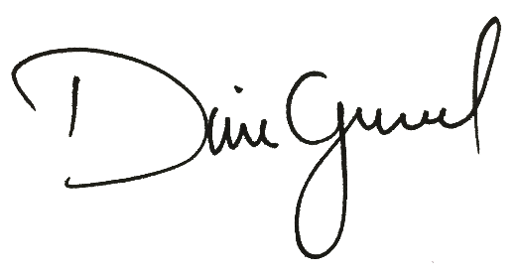

DIANA PATRICIA GRAJALES LÓPEZ | JORGE IVÁN GALLEGO MOSQUERA
Comunicadora enlace Dirección de Regionalización | Director de Regionalización

Medellín, 22 de septiembre de 2022

